Sheet1
附件3
新鑫 公司 6 月度物资申购（采购）计划表-属地采购
 | 编制单位：生产协力中心 |  |  |  | 计划编号： |  |  |  |  |  | 编制日期： | 2025年5月
物资编码 | 物资名称 | 规格型号 | 计量单位 | 本年度计划消耗定额 | 本期需求计划数量 | 安全库存数量 | 现有库存数量 | 已报计划 未到货数量 | 计划采购数量 |  |  | 预计采购单价 | 预计采购金额（万元） | 运输方式（空运/海运） | 要求现场交货日期 | 备注
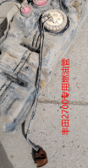
 |  |  |  |  |  |  |  |  | 合计 | 国内采购数量 | 境外自采数量
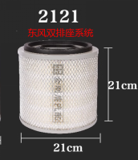
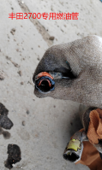
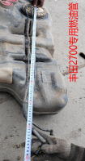
0315120020 | 空气滤芯 | K2121 | 个 |  | 2 | 1 | 0 |  | 3 |  |  |  | 0 |  | 6月20日 | 东风双排座系统 见图
0316110113 | 专用燃油管 | 长度1米（1套2根） | 套 |  | 2 | 1 | 0 |  | 3 |  |  |  | 0 |  | 6月20日 | 丰田2700专用燃油管 见图
0316110035 | 汽油泵滤网 | 23217-50100 | 个 |  | 6 | 4 | 0 |  | 10 |  |  |  | 0 |  | 6月20日 | 丰田2700
0316110114 | 汽油泵上盖 | 丰田普拉多（2010年车） | 个 |  | 1 | 1 | 0 |  | 2 |  |  |  | 0 |  | 6月20日 | 丰田2700汽油泵上盖 见图
0316110115 | 水箱上护板卡扣 |  | 个 |  | 100 | - | 0 |  | 100 |  |  |  | 0 |  | 6月20日 | 丰田2700水箱上护板卡扣 见图
0316110116 | 后尾门合页 | 68801-60052 | 套 |  | 2 | 1 | 0 |  | 3 |  |  |  | 0 |  | 6月20日 | 丰田2700后尾门合页 见图
0315200031 | 车载储物箱 | 60*37*32（cm) | 个 |  | 1 | - | 0 |  | 1 |  |  |  | 0 |  | 6月20日 | 车载储物箱 见图
0316120431 | 磁护机油 | 5W-40 SN/C3 柴汽通用 | 升 |  | 60 | 20 | 0 |  | 80 |  |  |  | 0 |  | 6月20日
0316110119 | 后尾门支撑杆 | 2010款普拉多 | 个 |  | 1 | - | 0 |  | 1 |  |  |  | 0 |  | 6月20日 | 丰田2700后尾门支撑杆 见图
0316110118 | 备胎升降器 | 2010款普拉多 | 个 |  | 1 | - | 0 |  | 1 |  |  |  | 0 |  | 6月20日 | 丰田2700备胎升降器 见图
0316110117 | 引擎盖液压杆 |  | 个 |  | 2 | - | 0 |  | 2 |  |  |  | 0 |  | 6月20日 | 丰田2700引擎盖液压杆 见图
0316110071 | 四季轮胎 | 265/65R-17（邓禄普牌） | 条 |  | 15 | 5 | 0 |  | 20 |  |  |  | 0 |  | 6月20日 | 丰田2700
0316170001 | 四季轮胎 | 215/65R17(邓禄普牌） | 条 |  | 5 | 5 | 0 |  | 10 |  |  |  | 0 |  | 6月20日 | 现代商务
0316140001 | 四季轮胎 | 265/65R-18（邓禄普牌） | 条 |  | 5 | 5 | 0 |  | 10 |  |  |  | 0 |  | 6月20日 | 丰田霸道（2024）
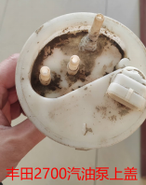
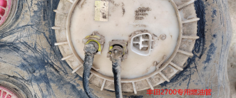
0316130001 | 四季轮胎 | 265/60R-18（邓禄普牌） | 条 |  | 5 | 5 | 0 |  | 10 |  |  |  | 0 |  | 6月20日 | 福田皮卡（2024）
0315060006 | 轮胎 | 1200R20（朝阳牌带内胎） | 条 |  | 15 | 5 | 0 |  | 20 |  |  |  | 0 |  | 6月20日 | 北奔自卸车
0316170010 | 后桥外球笼防尘套 | 现代STARIA 2.2T | 个 |  | 1 | 1 | 0 |  | 2 |  |  |  | 0 |  | 6月20日 | 现代商务
0316170003 | 前刹车片 | KMJYD371DSU199633 | 片 |  | 4 | - | 0 |  | 4 |  |  |  | 0 |  | 6月20日 | 现代商务
0316170004 | 后刹车片 | KMJYD371DSU199633 | 片 |  | 4 | - | 0 |  | 4 |  |  |  | 0 |  | 6月20日 | 现代商务
0316160004 | 机油滤芯 | 04152-38020 | 个 |  | 8 | 2 | 0 |  | 10 |  |  |  | 0 |  | 6月20日 | 丰田4700
0316160005 | 柴油滤芯 | 23390-51070 | 个 |  | 4 | 2 | 0 |  | 6 |  |  |  | 0 |  | 6月20日 | 丰田4700
0315070050 | 齿套 | 72A2985 | 个 |  | 48 | 20 | 8 |  | 60 |  |  |  | 0 |  | 6月20日 | 装载机（柳工ZL50CN)有图原厂件
0315070067 | 斗齿销 | 34C5422 | 个 |  | 60 | 20 | 0 |  | 80 |  |  |  | 0 |  | 6月20日 | 装载机（柳工ZL50CN)有图原厂件
0315070252 | 中齿体 | 72A2904 | 个 |  | 14 | 10 | 0 |  | 24 |  |  |  | 0 |  | 6月20日 | 装载机（柳工ZL50CN)有图原厂件
0315070253 | 左侧齿体 | 72A2909 | 个 |  | 2 | 2 | 0 |  | 4 |  |  |  | 0 |  | 6月20日 | 装载机（柳工ZL50CN)有图原厂件
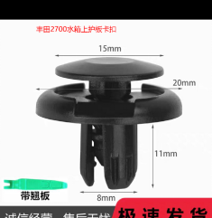
0315070254 | 右侧齿体 | 72A2910 | 个 |  | 2 | 2 | 0 |  | 4 |  |  |  | 0 |  | 6月20日 | 装载机（柳工ZL50CN)有图原厂件
0315070257 | 喷油嘴密封圈 | SP105274 | 个 |  | 6 | 6 | 0 |  | 12 |  |  |  | 0 |  | 6月20日 | 装载机（柳工ZL50CN)原厂件
0315070258 | 缸垫 | SP143287 | 个 |  | 3 | 1 | 0 |  | 4 |  |  |  | 0 |  | 6月20日 | 装载机（柳工ZL50CN)原厂件
0315070259 | 上铰接轴 | 60A0014 | 个 |  | 3 | 1 | 0 |  | 4 |  |  |  | 0 |  | 6月20日 | 装载机（柳工ZL50CN)原厂件
0315070260 | 下铰接销 | 60A5177（2021年） | 个 |  | 3 | 1 | 0 |  | 4 |  |  |  | 0 |  | 6月20日 | 装载机（柳工ZL50CN)原厂件
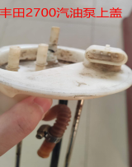
0315070261 | 关节轴承 | 25B0178（2021年） | 个 |  | 3 | 1 | 0 |  | 4 |  |  |  | 0 |  | 6月20日 | 装载机（柳工ZL50CN)原厂件
0315070262 | 间隔套 | 55A4478（2021年） | 个 |  | 3 | 2 | 0 |  | 5 |  |  |  | 0 |  | 6月20日 | 装载机（柳工ZL50CN)原厂件
0315070263 | 衬套 | 55A4780（2021年） | 个 |  | 3 | 2 | 0 |  | 5 |  |  |  | 0 |  | 6月20日 | 装载机（柳工ZL50CN)原厂件
0315070264 | 卡板 | 16A3247（2021年） | 个 |  | 1 | 1 | 0 |  | 2 |  |  |  | 0 |  | 6月20日 | 装载机（柳工ZL50CN)原厂件
0315070266 | 柴油滤芯 | FS36257 | 个 |  | 10 | 5 | 0 |  | 15 |  |  |  | 0 |  | 6月20日 | 装载机（柳工ZL50CN)原厂件
0315070145 | 变速泵 | 11C0700P01 | 个 |  | 1 | 1 | 0 |  | 2 |  |  |  | 0 |  | 6月20日 | 装载机（柳工ZL50CN)原厂件
0315070265 | 灯泡 | 24V 75W单尾带线 | 个 |  | 15 | 5 | 0 |  | 20 |  |  |  | 0 |  | 6月20日 | 装载机（柳工ZL50CN)有图原厂件
0315210020 | 铲斗上销轴 | 11D0993X0 | 个 |  | 2 | 1 | 0 |  | 3 |  |  |  | 0 |  | 6月20日 | 装载机ZL50CN（2022年）原厂件
0315210021 | 铲斗下销轴 | 11D1309X0 | 个 |  | 4 | 2 | 0 |  | 6 |  |  |  | 0 |  | 6月20日 | 装载机ZL50CN（2022年）原厂件
0315210022 | 罩轮 | 47A0469 | 个 |  | 1 | 1 | 0 |  | 2 |  |  |  | 0 |  | 6月20日 | 装载机ZL50CN（2022年）原厂件
0315210023 | 涡轮组 | 52C0402 | 个 |  | 1 | 1 | 0 |  | 2 |  |  |  | 0 |  | 6月20日 | 装载机ZL50CN（2022年）原厂件
0315210024 | 导轮 | 47A0368 | 个 |  | 1 | 1 | 0 |  | 2 |  |  |  | 0 |  | 6月20日 | 装载机ZL50CN（2022年）原厂件
0315210025 | 泵轮 | 47A1015 | 个 |  | 1 | 1 | 0 |  | 2 |  |  |  | 0 |  | 6月20日 | 装载机ZL50CN（2022年）原厂件
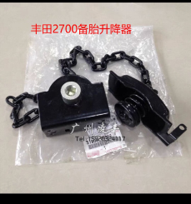
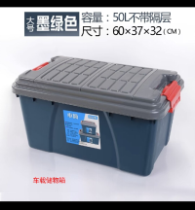
0315210001 | 上铰接销 | 60A0087 | 个 |  | 1 | 1 | 0 |  | 2 |  |  |  | 0 |  | 6月20日 | 装载机ZL50CN（2022年）原厂件
0315210002 | 下铰接销 | 60A0090 | 个 |  | 1 | 1 | 0 |  | 2 |  |  |  | 0 |  | 6月20日 | 装载机ZL50CN（2022年）原厂件
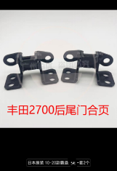
0315210003 | 轴衬 | 55A0341 | 个 |  | 1 | 1 | 0 |  | 2 |  |  |  | 0 |  | 6月20日 | 装载机ZL50CN（2022年）原厂件
0315210004 | 盖 | 53A0058 | 个 |  | 1 | 1 | 0 |  | 2 |  |  |  | 0 |  | 6月20日 | 装载机ZL50CN（2022年）原厂件
0315210005 | 调整垫 | 28C0559 | 个 |  | 1 | 1 | 0 |  | 2 |  |  |  | 0 |  | 6月20日 | 装载机ZL50CN（2022年）原厂件
0315210006 | 唇形密封圈 | 13B0351 | 个 |  | 2 | 2 | 0 |  | 4 |  |  |  | 0 |  | 6月20日 | 装载机ZL50CN（2022年）原厂件
0315210007 | 圆锥滚子轴承锥体 | 23B0022 | 个 |  | 2 | 2 | 0 |  | 4 |  |  |  | 0 |  | 6月20日 | 装载机ZL50CN（2022年）原厂件
0315210008 | 盖 | 53A0059 | 个 |  | 1 | 1 | 0 |  | 2 |  |  |  | 0 |  | 6月20日 | 装载机ZL50CN（2022年）原厂件
0315210009 | 轴承 | 55A0338 | 个 |  | 1 | 1 | 0 |  | 2 |  |  |  | 0 |  | 6月20日 | 装载机ZL50CN（2022年）原厂件
0315210010 | 隔套 | 55A0141 | 个 |  | 1 | 1 | 0 |  | 2 |  |  |  | 0 |  | 6月20日 | 装载机ZL50CN（2022年）原厂件
0315210011 | 上盖 | 53A0155 | 个 |  | 1 | 1 | 0 |  | 2 |  |  |  | 0 |  | 6月20日 | 装载机ZL50CN（2022年）原厂件
0315210012 | 调整垫 | 28C0560 | 个 |  | 1 | 1 | 0 |  | 2 |  |  |  | 0 |  | 6月20日 | 装载机ZL50CN（2022年）原厂件
0315210013 | 唇形密封圈 | 13B0352 | 个 |  | 1 | 1 | 0 |  | 2 |  |  |  | 0 |  | 6月20日 | 装载机ZL50CN（2022年）原厂件
0315210014 | 圆锥滚子轴承锥体 | 23B0023 | 个 |  | 2 | 2 | 0 |  | 4 |  |  |  | 0 |  | 6月20日 | 装载机ZL50CN（2022年）原厂件
0315210015 | 唇形密封圈 | 13B0353 | 个 |  | 1 | 1 | 0 |  | 2 |  |  |  | 0 |  | 6月20日 | 装载机ZL50CN（2022年）原厂件
0315210016 | 下盖 | 53A0060 | 个 |  | 1 | 1 | 0 |  | 2 |  |  |  | 0 |  | 6月20日 | 装载机ZL50CN（2022年）原厂件
0315210017 | 隔套 | 55G3118 | 个 |  | 1 | 1 | 0 |  | 2 |  |  |  | 0 |  | 6月20日 | 装载机ZL50CN（2022年）原厂件
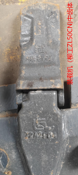
0315210018 | 调整垫 | 28C0561 | 个 |  | 1 | 1 | 0 |  | 2 |  |  |  | 0 |  | 6月20日 | 装载机ZL50CN（2022年）原厂件
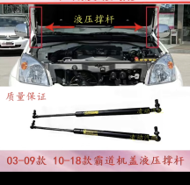
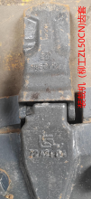
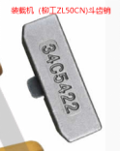
0315210019 | 锁板 | 53A4038 | 个 |  | 1 | 1 | 0 |  | 2 |  |  |  | 0 |  | 6月20日 | 装载机ZL50CN（2022年）原厂件
0315210027 | 水泵 | SP100733 | 个 |  | 2 | 1 | 0 |  | 3 |  |  |  | 0 |  | 6月20日 | 装载机ZL50CN（2022年）原厂件
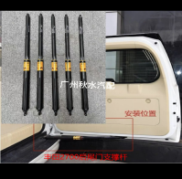
0315210028 | 转向器软管总成 | 18C2612 | 个 |  | 3 | 2 | 0 |  | 5 |  |  |  | 0 |  | 6月20日 | 装载机ZL50CN（2022年）原厂件
0315210029 | 转向器软管总成 | 18C2606 | 个 |  | 1 | 1 | 0 |  | 2 |  |  |  | 0 |  | 6月20日 | 装载机ZL50CN（2022年）原厂件
0315210030 | 转向器软管总成 | 18C2607 | 个 |  | 1 | 1 | 0 |  | 2 |  |  |  | 0 |  | 6月20日 | 装载机ZL50CN（2022年）原厂件
0315210031 | 转向器软管总成 | 67C9778 | 个 |  | 1 | 1 | 0 |  | 2 |  |  |  | 0 |  | 6月20日 | 装载机ZL50CN（2022年）原厂件
0315210032 | 转向器软管总成 | 67C8452 | 个 |  | 1 | 1 | 0 |  | 2 |  |  |  | 0 |  | 6月20日 | 装载机ZL50CN（2022年）原厂件
0315070271 | 双变总成修理包 | SP103882 | 个 |  | 2 | 2 | 0 |  | 4 |  |  |  | 0 |  | 6月20日 | 装载机(柳工ZL50CN)原厂件
0315070272 | 油封环 | 80A0020 | 个 |  | 5 | 5 | 0 |  | 10 |  |  |  | 0 |  | 6月20日 | 装载机(柳工ZL50CN)原厂件
0315070077 | 黄油嘴 | 直嘴 直径10mm | 个 |  | 200 | 100 | 0 |  | 300 |  |  |  | 0 |  | 6月20日 | 装载机(柳工ZL50CN)
0315220001 | 发动机皮带 | 8PK1870 | 条 |  | 1 | 1 | 0 |  | 2 |  |  |  | 0 |  | 6月20日 | 装载机ZL50CN(2024年)原厂件
0315220002 | 空气滤芯 | 主滤芯60C2470、安全滤芯60C2471 | 套 |  | 4 | 2 | 0 |  | 6 |  |  |  | 0 |  | 6月20日 | 装载机ZL50CN(2024年)原厂件
0315220003 | 油水分离器 | 53C0576 | 个 |  | 6 | 4 | 0 |  | 10 |  |  |  | 0 |  | 6月20日 | 装载机ZL50CN(2024年)原厂件
0315070172 | 水散热器 | 20C1572 | 个 |  | 1 | 1 | 0 |  | 2 |  |  |  | 0 |  | 6月20日 | 装载机（柳工ZL50CN)原厂件
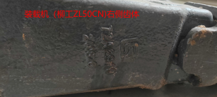
0315070267 | 滤油器 | 53C0027 | 个 |  | 3 | 3 | 0 |  | 6 |  |  |  | 0 |  | 6月20日 | 装载机（柳工ZL50CN)原厂件
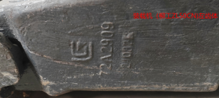
0315070268 | 双变纸垫 | SP103416 | 套 |  | 3 | 2 | 0 |  | 5 |  |  |  | 0 |  | 6月20日 | 装载机（柳工ZL50CN)原厂件
0315070269 | 密封圈 | 80A0014 | 个 |  | 5 | 5 | 0 |  | 10 |  |  |  | 0 |  | 6月20日 | 装载机（柳工ZL50CN)原厂件
0315070270 | 衬垫 | 81A0005 | 个 |  | 5 | 5 | 0 |  | 10 |  |  |  | 0 |  | 6月20日 | 装载机（柳工ZL50CN)原厂件
0315070093 | 罩轮 | 47A0002 | 个 |  | 1 | 1 | 0 |  | 2 |  |  |  | 0 |  | 6月20日 | 装载机（柳工ZL50CN)原厂件
0315070095 | 涡轮组 | 52C0257C1 | 个 |  | 1 | 1 | 0 |  | 2 |  |  |  | 0 |  | 6月20日 | 装载机（柳工ZL50CN)原厂件
0315070097 | 导向轮 | 47A0003 | 个 |  | 1 | 1 | 0 |  | 2 |  |  |  | 0 |  | 6月20日 | 装载机（柳工ZL50CN)原厂件
0315070098 | 泵轮 | 47A0212 | 个 |  | 1 | 1 | 0 |  | 2 |  |  |  | 0 |  | 6月20日 | 装载机（柳工ZL50CN)原厂件
0315070099 | 垫片 | 56A5099 | 个 |  | 1 | 1 | 0 |  | 2 |  |  |  | 0 |  | 6月20日 | 装载机（柳工ZL50CN)原厂件
0315070274 | 调整垫组件 | 28C0093 | 个 |  | 5 | 5 | 0 |  | 10 |  |  |  | 0 |  | 6月20日 | 装载机（柳工ZL50CN)原厂件
0315070275 | 调整垫组件 | 28C0092 | 个 |  | 5 | 5 | 0 |  | 10 |  |  |  | 0 |  | 6月20日 | 装载机（柳工ZL50CN)原厂件
0315070096 | 挡圈 | 07B0001 | 个 |  | 2 | 2 | 0 |  | 4 |  |  |  | 0 |  | 6月20日 | 装载机（柳工ZL50CN)原厂件
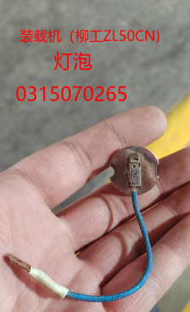
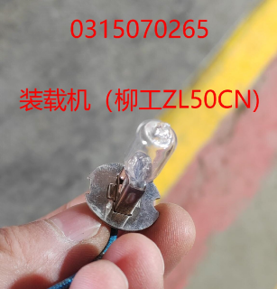
0315070276 | 摩擦片 | 37C1093 | 片 |  | 10 | 10 | 0 |  | 20 |  |  |  | 0 |  | 6月20日 | 装载机（柳工ZL50CN)原厂件
0315110336 | 继电器 | 3735090-C0100 24V 30A | 个 |  | 5 | 5 | 0 |  | 10 |  |  |  | 0 |  | 6月20日 | 混凝土搅拌车KJC-5A
0316050027 | 前刹车片 | 拓路者 | 片 |  | 4 | 4 | 0 |  | 8 |  |  |  | 0 |  | 6月20日 | 福田皮卡（2020年拓路者）
0315150023 | 二臂油缸油封 | 车型：SWE105F-1 | 个 |  | 1 | 1 | 0 |  | 2 |  |  |  | 0 |  | 6月20日 | 山河智能挖掘机（有图）
0315150025 | 破碎锤液压管 | 车型：SWE105F-1 长度：2.3米 | 根 |  | 4 | 2 | 0 |  | 6 |  |  |  | 0 |  | 6月20日 | 山河智能挖掘机（有图）
0315150026 | 二臂油缸杯士 | 车型：SWE105F-1 | 个 |  | 1 | 1 | 0 |  | 2 |  |  |  | 0 |  | 6月20日 | 山河智能挖掘机
0315150027 | 铲斗油缸油封 | 车型：SWE105F-1 | 个 |  | 1 | 1 | 0 |  | 2 |  |  |  | 0 |  | 6月20日 | 山河智能挖掘机
0315150028 | 大臂油缸油封 | 车型：SWE105F-1 | 个 |  | 2 | 2 | 0 |  | 4 |  |  |  | 0 |  | 6月20日 | 山河智能挖掘机
0315150029 | 二臂油缸活塞杆 | 车型：SWE105F-1 | 个 |  | 1 | - | 0 |  | 1 |  |  |  | 0 |  | 6月20日 | 山河智能挖掘机
0501010055 | 全合成柴机油 | CI-4 15W-40 18L/桶 | 桶 |  | 6 | 4 | 0 |  | 10 |  |  |  | 0 |  | 6月20日 | 国六车专用
0501010056 | 全合成柴机油 | 10W-40 4L/桶 | 桶 |  | 4 | 4 | 0 |  | 8 |  |  |  | 0 |  | 6月20日 | 国六车专用
0315040052 | 离合器压盘总成 | 发动机型号：SC8DK280Q3 | 个 |  | 1 | 1 | 0 |  | 2 |  |  |  | 0 |  | 6月20日 | 起重机（徐工QY25K-I）原厂件
0315040053 | 离合器片 | GF420IA*800300895 | 个 |  | 1 | 1 | 0 |  | 2 |  |  |  | 0 |  | 6月20日 | 起重机（徐工QY25K-I）原厂件
0315040054 | 离合器分离轴承 | 996914 | 个 |  | 1 | 1 | 0 |  | 2 |  |  |  | 0 |  | 6月20日 | 起重机（徐工QY25K-I）原厂件
0315040055 | 飞轮 | 发动机型号：SC8DK280Q3 | 个 |  | 1 | - | 0 |  | 1 |  |  |  | 0 |  | 6月20日 | 起重机（徐工QY25K-I）原厂件
0315040056 | 飞轮齿圈 | 发动机型号：SC8DK280Q3 | 个 |  | 1 | - | 0 |  | 1 |  |  |  | 0 |  | 6月20日 | 起重机（徐工QY25K-I）原厂件
0315040014 | 柴油滤芯 | D638-002-802A+B | 个 |  | 6 | 4 | 0 |  | 10 |  |  |  | 0 |  | 6月20日 | 起重机（徐工QY25K-I）原厂件
0315020228 | 喷油器线束 | （发动机型号：QSB6.7)3287699 | 个 |  | 3 | - | 0 |  | 3 |  |  |  | 0 |  | 6月20日 | 现代290挖掘机有图原厂件
0316080010 | 组合密封修理包 | 3501134-KC2 | 个 |  | 5 | 5 | 0 |  | 10 |  |  |  | 0 |  | 6月20日 | 勇士 无轨人车（5座）有图
0316080014 | 空气滤芯 | 1109110-JA1 | 个 |  | 10 | 3 | 3 |  | 10 |  |  |  | 0 |  | 6月20日 | 勇士 无轨人车（5座）
0316080029 | 刹车鼓螺栓 | 12*98 强度12.9（需按车型买） | 条 |  | 30 | 20 | 0 |  | 50 |  |  |  | 0 |  | 6月20日 | 勇士 无轨人车（5座）有图
0316080040 | 转向机拉杆球头 | 弯 | 个 |  | 4 | 2 | 0 |  | 6 |  |  |  | 0 |  | 6月20日 | 勇士 无轨人车（5座）有图
0316080041 | 转向横拉杆球头 | 直 | 个 |  | 4 | 2 | 0 |  | 6 |  |  |  | 0 |  | 6月20日 | 勇士 无轨人车（5座）有图
0316080042 | 半轴管螺母锁片 | 45*62 | 个 |  | 5 | 5 | 0 |  | 10 |  |  |  | 0 |  | 6月20日 | 勇士 无轨人车（5座）有图
0316080043 | 双叠自锁垫片 | 13*19 | 个 |  | 30 | 20 | 0 |  | 50 |  |  |  | 0 |  | 6月20日 | 勇士 无轨人车（5座）有图
0316190001 | 机油滤芯 | 1012011-803B1 | 个 |  | 3 | 2 | 0 |  | 5 |  |  |  | 0 |  | 6月20日 | 勇士10座（2025）
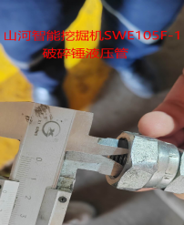
0316190003 | 柴油预滤器 | 1117011-PA11 QL139 | 个 |  | 3 | 2 | 0 |  | 5 |  |  |  | 0 |  | 6月20日 | 勇士10座（2025）
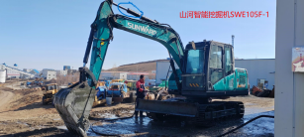
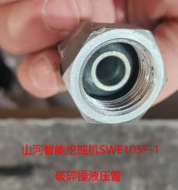
0316190006 | 空气滤芯(主滤芯+安全滤芯) | 16*35 | 个 |  | 3 | 2 | 0 |  | 5 |  |  |  | 0 |  | 6月20日 | 勇士10座（2025）有图
0316130012 | 电瓶保险盒总成 |  | 个 |  | 1 | - | 0 |  | 1 |  |  |  | 0 |  | 6月20日 | 福田大将军G9有图原厂件
0316130014 | 平板式保险片 | 100A | 个 |  | 2 | 3 | 0 |  | 5 |  |  |  | 0 |  | 6月20日 | 福田大将军G9有图
0316130015 | 平板式保险片 | 150A | 个 |  | 2 | 3 | 0 |  | 5 |  |  |  | 0 |  | 6月20日 | 福田大将军G9有图
0315130049 | 后视镜 | 车型：HFC3040L3K3T | 个 |  | 4 | - | 0 |  | 4 |  |  |  | 0 |  | 6月20日 | 江淮农用车有图
0315200043 | 交直流铝焊机 | 安德利牌 WSE-250脉冲氩弧焊机 | 台 |  | 1 | - | 0 |  | 1 |  |  |  | 0 |  | 6月20日 | 汽修工具
0315200044 | 铝焊条 | ER5356 直径2.0或3.2 | 公斤 |  | 20 | - | 0 |  | 20 |  |  |  | 0 |  | 6月20日 | 汽修工具
0315100043 | 遥控器 | HP4混凝土喷射车 | 套 |  | 1 | - | 0 |  | 1 |  |  |  | 0 |  | 6月20日 | 喷射车UPS-20J有图
 |  |  |  |  |  |  |  |  | -
 |  |  |  |  |  |  |  |  | -
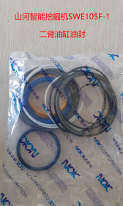
 |  |  |  |  |  |  |  |  | -
金额合计 |  |  |  |  | —— | —— | —— | —— |  |  |  |  | -
说明： | 1.采购计划中物资名称均需按照物资编码来统一规范对应，如为新增采购物资，请由仓库按照物资属性预先增加物资编码。
 | 2.请保留表中公式不变，不得删除。
 | 3.表中数量列如无数据请填0。
公司负责人： |  |  | 分管领导： |  |  |  |  | 财务部： |  |  |  | 商务部： |  | 制表人：
